StoryPlay
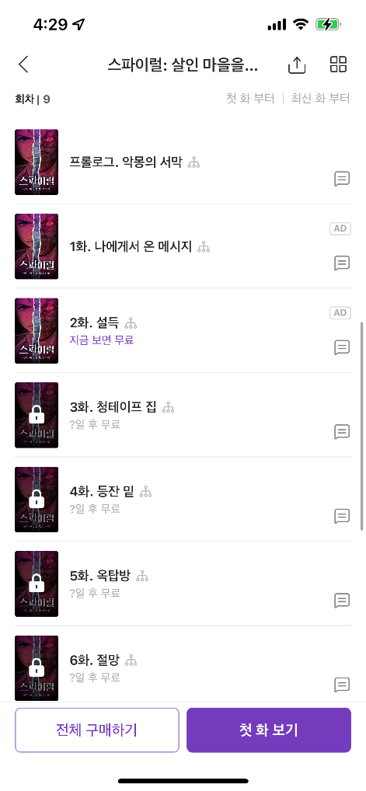
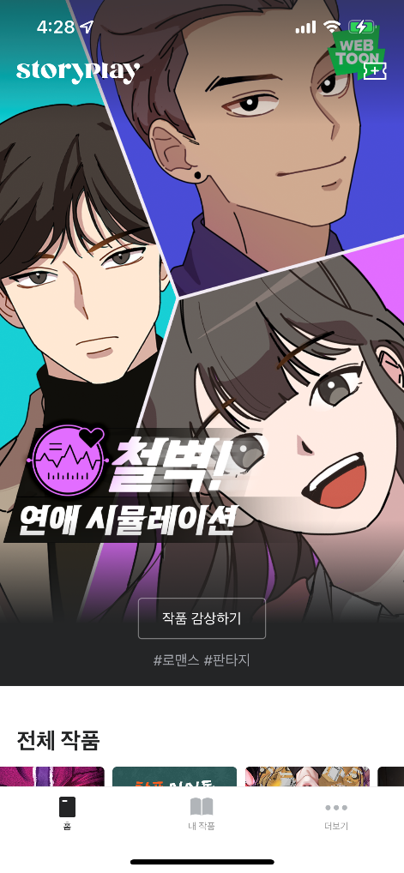
채팅형식의 스토리 선택 게임 Story Play

Story Play 어플 - 선택한 작품의 회차 리스트 운영중인 어플을 토대로 작품 회차리스트 내의 기스무 (기다리면 스토리 무료) 상태를 체크하는 Test Case 작성하였습니다.

